상품제안서
컴우드 우디 USB 차량용 공기청정기 | 상품코드: S01080

 |  |  |  |  |  |  | 02-713-8555 | www.synergygift.co.kr
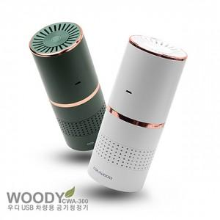

【상세/제작정보】

【인쇄/포장옵션】 | 레이저 / 포장지포장

【공급단가】 | 수량 | 50~ | 100~ | 500~ | 1,000~ | 2,000~
*VAT별도 | 단가 | 15,250원 | 14,690원 | 14,120원 | 13,560원 | 13,220원

【상품 URL】 | https://www.synergygift.co.kr:443/src/goods_detail.php?gdno=18731

